상품제안서
아이리버 무선 블루투스 무소음 충전식마우스 | 상품코드: S44878

 |  |  |  |  |  |  | 02-713-8555 | www.synergygift.co.kr
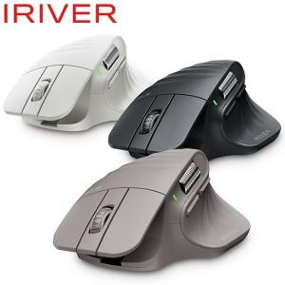

【상세/제작정보】

【인쇄/포장옵션】 | 레이저 / 포장불가능

【공급단가】 | 수량 | 30~ | 50~ | 100~ | 300~ | 500~
*VAT별도 | 단가 | 43,700원 | 42,300원 | 41,200원 | 40,200원 | 39,400원

【상품 URL】 | https://www.synergygift.co.kr:443/src/goods_detail.php?gdno=44878

